Suite de pruebas
SUITE DE PRUEBAS - [ Buggy Cars] |  |  |  |  |  |  |  |  |  | OK
No | Caso de prueba | Prioridad | Precondiciones | Datos de entrada | Pasos | Resultados Esperado | Resultado Obtenido | Estado prueba |  | FALLO
AREA FUNCIONAL: Registro de usuario
1 | El usuario puede ingresar datos dentro del registro en sus nombres y apellidos aun cuando contengan numeros y caracteres especiales | Alta | 1.Tener conexión a internet, 2. Tener equipo de computo o movil | Login, Nombre,Apellido,Password | 1. Ingresar al sitio web : buggy.justtesit.org. 2. Ingresar al apartado de registro(register)3.Llenar campos | Se mostraran los datos exactamente a como los ingresó el usuario |  | OK
2 | EL usuario debe de registrar todos los campos requeridos | Alta | 1.Tener conexión a internet, 2. Tener equipo de computo o movil | Login, Nombre,Apellido,Password | 1. Ingresar al sitio web : buggy.justtesit.org. 2. Ingresar al apartado de registro(register)3.Llenar campos | Se lanzará una alerta por no ingresar datos en dichos campos |  | OK
3 | El usuario puede ingresar datos dentro del registro de gran tamaño | Alta | 1.Tener conexión a internet, 2. Tener equipo de computo o movil | Login, Nombre,Apellido,Password | 1. Ingresar al sitio web : buggy.justtesit.org. 2. Ingresar al apartado de registro(register)3.Llenar campos | Se aceptara el ingreso de datos de larga longitud |  | OK
4 | El usuario es notificado cuando omite 1 o mas restricciones en el password | Alta | 1.Tener conexión a internet, 2. Tener equipo de computo o movil | Password | 1. Ingresar al sitio web : buggy.justtesit.org. 2. Ingresar al apartado de registro(register)3.Llenar campos | Se debe de arrojar una alerta para que el usuario ingrese todas las condiciones necesarias |  | FALLO | En este caso solo indica que debe de ingresar una letra mayuscula cuando ademas falta un simbolo
5 | El usuario debe de confirmar su password y verificar que coincida | Alta | 1.Tener conexión a internet, 2. Tener equipo de computo o movil | Password | 1. Ingresar al sitio web : buggy.justtesit.org. 2. Ingresar al apartado de registro(register)3.Llenar campos | Se debe de arrojar una alerta para que el usuario ingrese su contraseña igual al primer campo de registro de password | 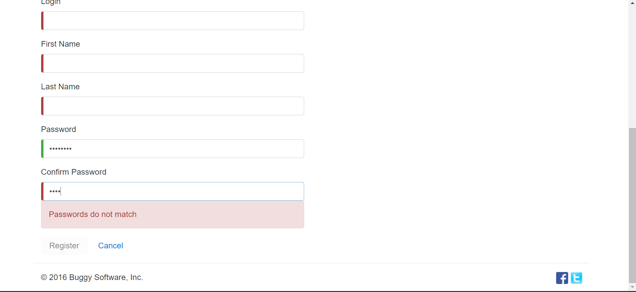 | OK
6 | El usuario debe de ingresar un password de minimo 6 caracteres | Alta | 1.Tener conexión a internet, 2. Tener equipo de computo o movil | Password | 1. Ingresar al sitio web : buggy.justtesit.org. 2. Ingresar al apartado de registro(register)3.Llenar campos | Se debe de arrojar una alerta para que el usuario ingrese su contraseña de la longitud minima requerida | 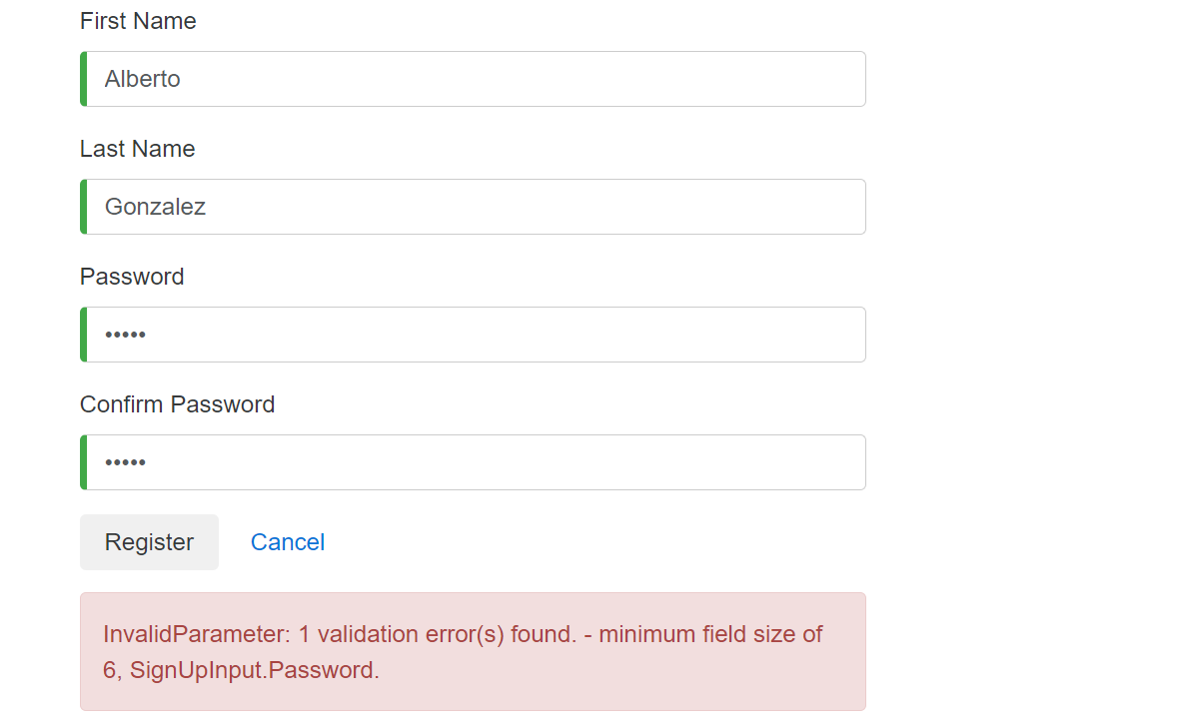 | Ok
7 | El usuario no puede registrarse por segunda vez | Alta | 1.Tener conexión a internet, 2. Tener equipo de computo o movil | Password | 1. Ingresar al sitio web : buggy.justtesit.org. 2. Ingresar al apartado de registro(register)3.Llenar campos | Se debe de arrojar una alerta para recordar al usuario que ya se registro anteriormente |  | OK
AREA FUNCIONAL : Perfil de Usuario
1 | El usuario debe de poder agregar su informacion personal | Alta | 1.Tener conexión a internet, 2. Tener equipo de computo o movil | Género,Edad,Direccion,Teléfono,Hobby | 1. Ingresar al sitio web : buggy.justtesit.org. 2. Ingresar al apartado de Perfil(profile), 3. Llenar campos de datos personales | Se debe de arrojar una alerta de llenado exitoso de datos personales |  | OK
2 | Los campos de Nombre y Apellido no pueden estar vacios en ningun momento | Alta | 1.Tener conexión a internet, 2. Tener equipo de computo o movil | Nombre, Apellido | 1. Ingresar al sitio web : buggy.justtesit.org. 2. Ingresar al apartado de Perfil(profile), 3. Llenar campos de Nombre y Apellido | Se debe de arrojar una alerta para indicar al usuario que no debe de borrar su nombre y usuario |  | OK
3 | Al actualizar la contraseña del usuario, se debe de arrojar o mostrar las mismas restricciones que al crear la primera contraseña | Alta | 1.Tener conexión a internet, 2. Tener equipo de computo o movil | Password actual, Nuevo Password , Confirmar nuevo Password | 1. Ingresar al sitio web : buggy.justtesit.org. 2. Ingresar al apartado de Perfil(profile), 3. Llenar campos de Change Password | Se debe de arrojar una alerta al no cumplir con 1 o mas de las restricciones al crear passwords e indicar cuales restricciones faltan por cumplir | 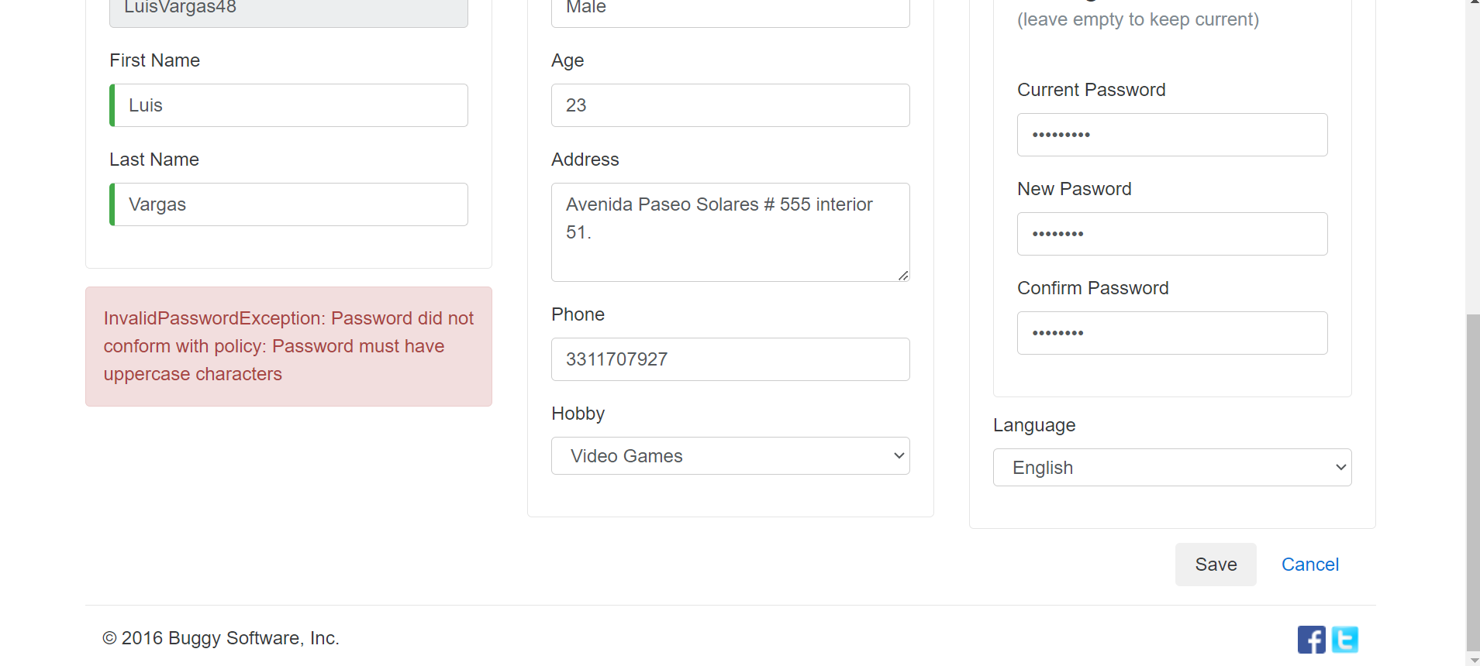 | FALLO | En este caso solo indica que deben de usarse simbolos y al crear nueva contraseña falta ademas poner una letra mayuscula
4 | El usuario al actualizar sus datos debe de ingresar solamente los requeridos por cliente | Alta | 1.Tener conexión a internet, 2. Tener equipo de computo o movil | Edad | 1. Ingresar al sitio web : buggy.justtesit.org. 2. Ingresar al apartado de Perfil(profile), 3. Llenar campos de Additional Info | Se piden solamente los datos solicitados por el cliente |  | FALLO | En este caso se solictan datos extra como Genero y edad
5
AREA FUNCIONAL : Votaciones de autos
1 | Solo se pueden votar autos por usuarios autenticados | Alta | 1.Tener conexión a internet, 2. Tener equipo de computo o movil | Ingresar a Sitio web | 1. Ingresar al sitio web : buggy.justtesit.org. | Se deben de mostrar los autos votados , como su informacion pero sin poder votar hasta haber ingresado |  | OK
2 | El usuario puede votar por un auto solo 1 vez | Alta | 1.Tener conexión a internet, 2. Tener equipo de computo o movil | Ingresar a sitio web, usuario y contraseña | 1. Ingresar al sitio web : buggy.justtesit.org. 2. Ingresar usuario y contraseña, ir al area de votacion | Se debe registrar el voto hecho previamente |  | OK
3 | El usuario puede dejar un comentario al votar | Alta | 1.Tener conexión a internet, 2. Tener equipo de computo o movil | Ingresar a sitio web, usuario y contraseña | 1. Ingresar al sitio web : buggy.justtesit.org. 2. Ingresar usuario y contraseña, ir al area de votacion | Se debe de desplegar un recuadro para capturar el comentario |  | OK
4 | El contador de votos se incremena al votar | Alta | 1.Tener conexión a internet, 2. Tener equipo de computo o movil | Ingresar a sitio web, usuario y contraseña | 1. Ingresar al sitio web : buggy.justtesit.org. 2. Ingresar usuario y contraseña, ir al area de votacion | Se debe de actualizar el numero de votaciones +1 |  | OK

AREA FUNCIONAL :

